关系图
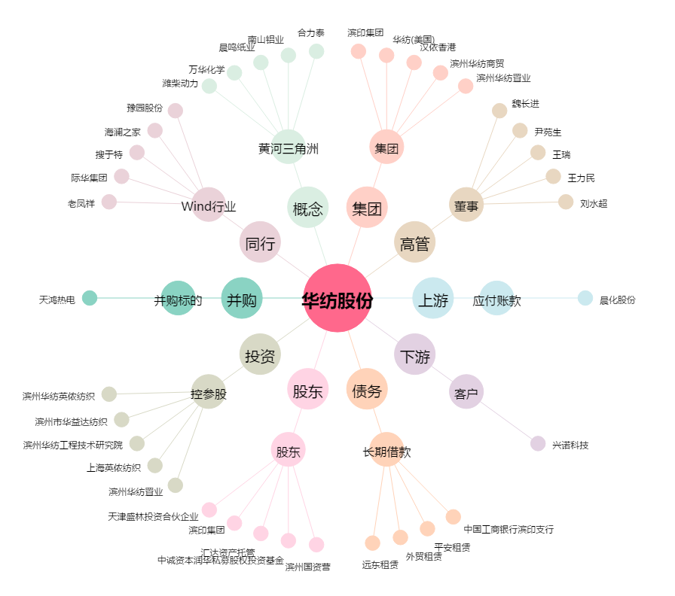
华纺股份[600448.SH] - 关系概览图

